상품제안서
Wiz캐릭터볼펜-no.1(고무입체-주문제작형) | 상품코드: S03005

 |  |  |  |  |  |  | 02-713-8555 | www.synergygift.co.kr
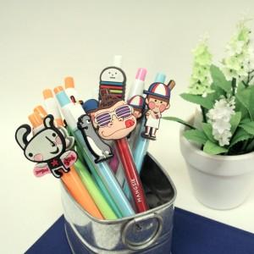 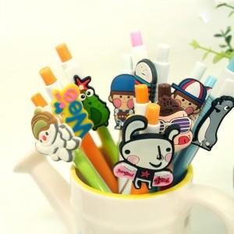 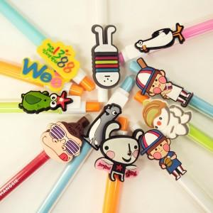

【상세/제작정보】 | 고무입체형 제작 볼펜 홍보효과 탁월

【인쇄/포장옵션】 | 실크 / OPP(비닐)

【공급단가】 | 수량 | 1,000~ | 2,000~ | 3,000~ | 5,000~ | 10,000~
*VAT별도 | 단가 | 1,820원 | 1,750원 | 1,680원 | 1,620원 | 1,570원

【상품 URL】 | https://www.synergygift.co.kr:443/src/goods_detail.php?gdno=4839

